Template
Project Name: |  |  | Garzonasis
Module Name: |  |  | Login
Reference Document:
Created by: |  |  | Garzonasis
Date of creation: |  |  | 2023-06-03
Date of review: |  |  | 2023-06-03

TEST CASES DETAILS |  |  |  |  |  |  |  | TEST EXECUTION
TEST CASE ID | FEATURE | TEST CASE | DESCRIPTION | PRE-CONDITION | TEST STEPS | TEST DATA | EXPECTED RESULT | EXECUTION DATE | ACTUAL RESULT | EXECUTED BY | STATUS (PASS/FAIL) | ATTACHMENTS
TC01 | Login | Verificar si el usuario puede hacer login | Utilizar credenciales validas, verificar que el usuario pueda entrar al sistema correctamente | Un usuario valido para poder entrar al sistema | Navegar a la pagina swaglabs | Usuario: standard_user | Acceder a la pantalla de inicio | 2023-03-06 | El usuario es capaz de hacer login | Garzonasis team | Pass | 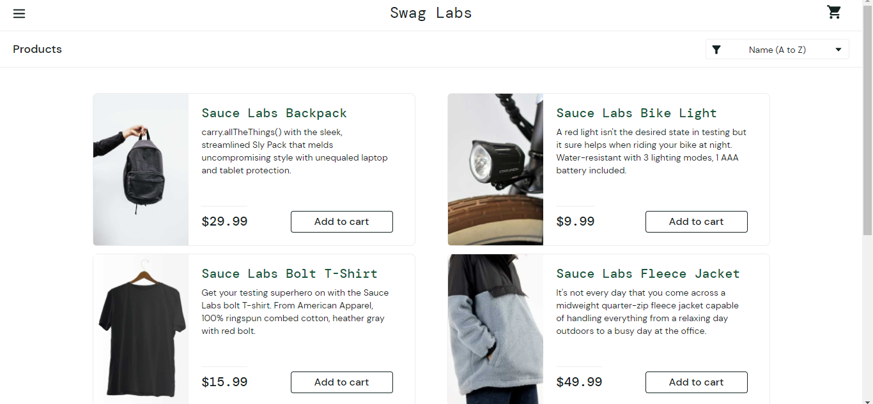
 |  |  |  | Acceso a internet | seleccionar el campo login | Contraseña: secret_sauce
 |  |  |  |  | Escribir el usuario valido
 |  |  |  |  | seleccionar el campo contraseña
 |  |  |  |  | Escribir nuestra contraseña valida
 |  |  |  |  | Darle click al boton de login

TEST CASES DETAILS |  |  |  |  |  |  |  | TEST EXECUTION
TEST CASE ID | FEATURE | TEST CASE | DESCRIPTION | PRE-CONDITION | TEST STEPS | TEST DATA | EXPECTED RESULT | EXECUTION DATE | ACTUAL RESULT | EXECUTED BY | STATUS (PASS/FAIL) | ATTACHMENTS
TC02 | Logout | ¿El usuario puede cerrar sesión? | El usuario debe poder cerrar sesión en el sitio web. | Un usuario conectado | Haga clic en el nombre de usuario en la esquina superior derecha de la pantalla. | N/A | El usuario debe cerrar sesión en el sitio web. | 2023-03-06 | El usuario pudo cerrar sesión. | Garzonasis team | Pass
 |  |  |  | Acceso a internet | Haga clic en el botón "Cerrar sesión".

TEST CASES DETAILS |  |  |  |  |  |  |  | TEST EXECUTION
TEST CASE ID | FEATURE | TEST CASE | DESCRIPTION | PRE-CONDITION | TEST STEPS | TEST DATA | EXPECTED RESULT | EXECUTION DATE | ACTUAL RESULT | EXECUTED BY | STATUS (PASS/FAIL) | ATTACHMENTS
TC03 | Añadir al carrito | Verificar si el usuario puede agregar un artículo al carrito | El usuario debe poder agregar un artículo al carrito. | Un usuario conectado | Haga clic en el botón "Agregar al carrito" para un artículo. | N/A | El artículo debe agregarse al carrito. | 2023-03-06 | El artículo se agregó al carrito. | Garzonasis team | Pass | 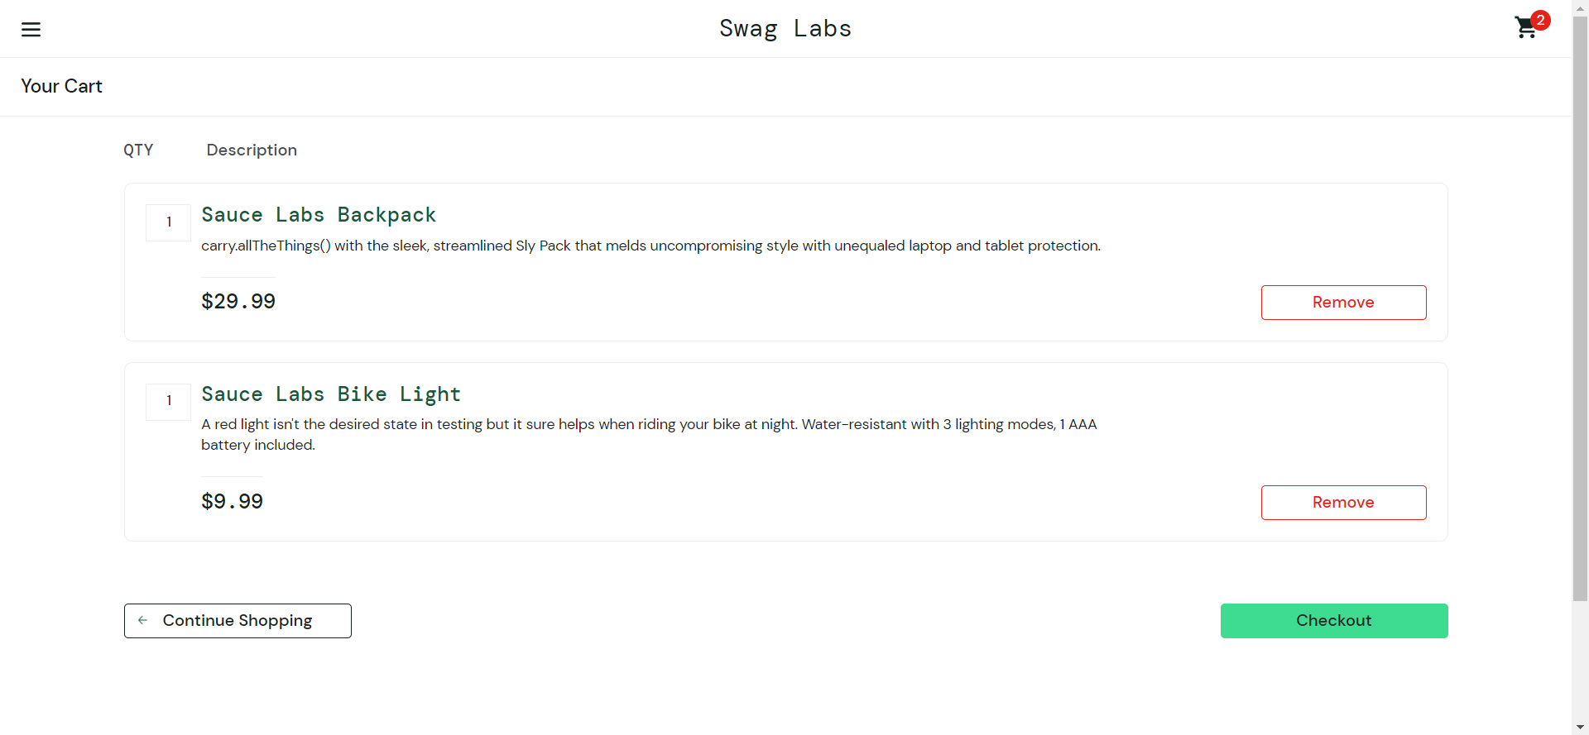
 |  |  |  | Acceso a internet | Haga clic en el icono "Carrito" en la esquina superior derecha de la pantalla.

TEST CASES DETAILS |  |  |  |  |  |  |  | TEST EXECUTION
TEST CASE ID | FEATURE | TEST CASE | DESCRIPTION | PRE-CONDITION | TEST STEPS | TEST DATA | EXPECTED RESULT | EXECUTION DATE | ACTUAL RESULT | EXECUTED BY | STATUS (PASS/FAIL) | ATTACHMENTS
TC04 | Cerrar la compra | Verificar si el usuario puede realizar la compra | El usuario debe poder realizar la compra. | Un usuario conectado | Haga clic en el botón "Realizar pedido". | nombre: test | El pedido debe realizarse y el usuario debe ser redirigido a la página "Gracias". | 2023-03-06 | El pedido se realizó y el usuario fue redirigido a la página "Gracias". | Garzonasis team | Pass | 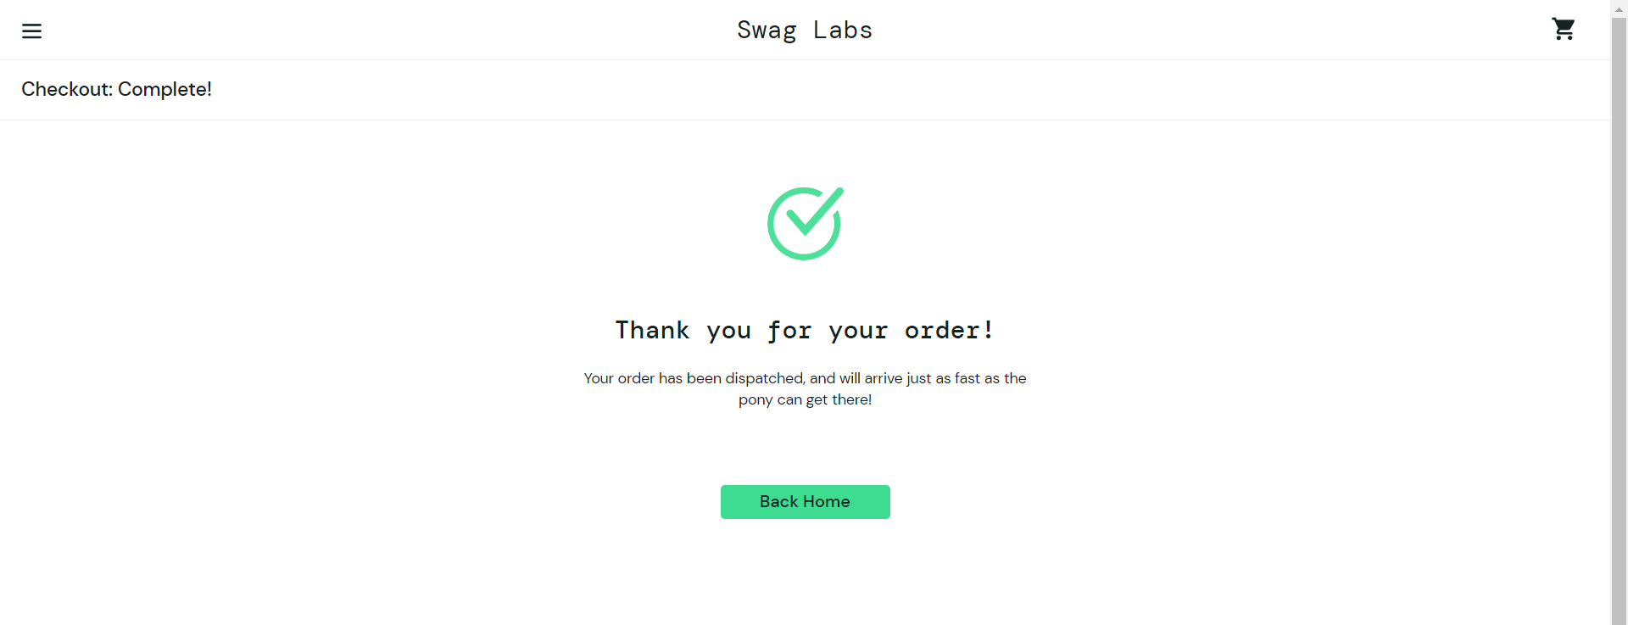
 |  |  |  | Acceso a internet | Introduzca nombre del usuario. | apellido: test
 |  |  |  |  | Introduzca apellido del usuario. | codigo postal: 00000
 |  |  |  |  | Introduzca codigo postal.

TEST CASES DETAILS |  |  |  |  |  |  |  | TEST EXECUTION
TEST CASE ID | FEATURE | TEST CASE | DESCRIPTION | PRE-CONDITION | TEST STEPS | TEST DATA | EXPECTED RESULT | EXECUTION DATE | ACTUAL RESULT | EXECUTED BY | STATUS (PASS/FAIL) | ATTACHMENTS
TC05 | Mensajes de error | Verificar si aparecen mensajes de error cuando se ingresan credenciales no válidas | Deben aparecer mensajes de error cuando se ingresan credenciales no válidas | Acceso a internet | Ingrese un nombre de usuario o contraseña no válido en el formulario de inicio de sesión. | nombre: standard_user | Debe aparecer un mensaje de error. | 2023-03-06 | Aparecieron mensajes de error cuando se ingresaron credenciales no válidas | Garzonasis team | Pass | 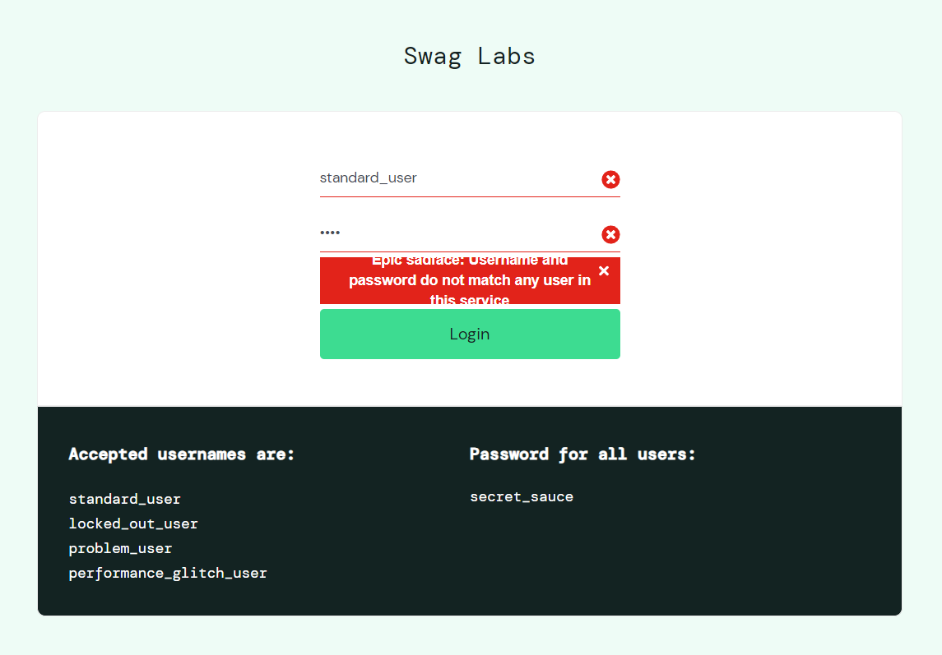
 |  |  |  |  |  | contraseña: test

